圖表索引
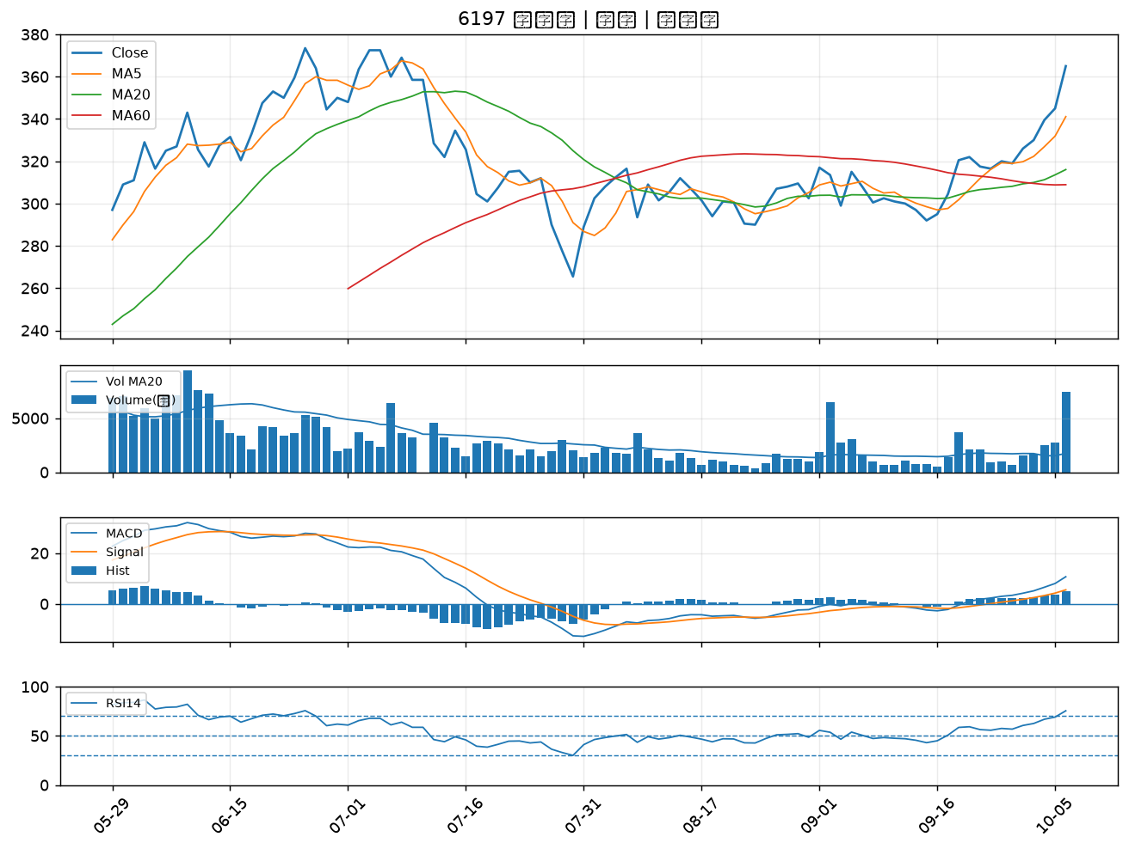
股票代號 | 股票名稱 | 市場 | 買進觀察分級 | 主力突破分數 | 圖表路徑
7788 | 松川精密 | 上市 | A級 | 7 | output/charts/20261006/7788_松川精密.png
6716 | 應廣 | 上櫃 | A級 | 7 | output/charts/20261006/6716_應廣.png
1714 | 和桐 | 上市 | A級 | 6 | output/charts/20261006/1714_和桐.png
6278 | 台表科 | 上市 | A級 | 6 | output/charts/20261006/6278_台表科.png
5469 | 瀚宇博 | 上市 | A級 | 6 | output/charts/20261006/5469_瀚宇博.png
3630 | 新鉅科 | 上櫃 | A級 | 6 | output/charts/20261006/3630_新鉅科.png
2476 | 鉅祥 | 上市 | A級 | 6 | output/charts/20261006/2476_鉅祥.png
5521 | 工信 | 上市 | A級 | 5 | output/charts/20261006/5521_工信.png
3491 | 昇達科 | 上櫃 | A級 | 5 | output/charts/20261006/3491_昇達科.png
3044 | 健鼎 | 上市 | A級 | 5 | output/charts/20261006/3044_健鼎.png
5243 | 乙盛-KY | 上市 | A級 | 5 | output/charts/20261006/5243_乙盛-KY.png
3661 | 世芯-KY | 上市 | A級 | 5 | output/charts/20261006/3661_世芯-KY.png
6658 | 聯策 | 上市 | A級 | 5 | output/charts/20261006/6658_聯策.png
5347 | 世界 | 上櫃 | A級 | 4 | output/charts/20261006/5347_世界.png
2368 | 金像電 | 上市 | A級 | 4 | output/charts/20261006/2368_金像電.png
1312 | 國喬 | 上市 | A級 | 4 | output/charts/20261006/1312_國喬.png
6187 | 萬潤 | 上櫃 | A級 | 4 | output/charts/20261006/6187_萬潤.png
2313 | 華通 | 上市 | A級 | 4 | output/charts/20261006/2313_華通.png
2413 | 環科 | 上市 | A級 | 4 | output/charts/20261006/2413_環科.png
3374 | 精材 | 上櫃 | A級 | 4 | output/charts/20261006/3374_精材.png
4949 | 有成精密 | 上市 | A級 | 4 | output/charts/20261006/4949_有成精密.png
2317 | 鴻海 | 上市 | A級 | 4 | output/charts/20261006/2317_鴻海.png
6290 | 良維 | 上櫃 | A級 | 3 | output/charts/20261006/6290_良維.png
4931 | 新盛力 | 上櫃 | A級 | 3 | output/charts/20261006/4931_新盛力.png
3564 | 其陽 | 上櫃 | A級 | 3 | output/charts/20261006/3564_其陽.png
6257 | 矽格 | 上市 | B級 | 6 | output/charts/20261006/6257_矽格.png
1711 | 永光 | 上市 | B級 | 6 | output/charts/20261006/1711_永光.png
1785 | 光洋科 | 上櫃 | B級 | 5 | output/charts/20261006/1785_光洋科.png
4707 | 磐亞 | 上櫃 | B級 | 5 | output/charts/20261006/4707_磐亞.png
6197 | 佳必琪 | 上市 | B級 | 5 | output/charts/20261006/6197_佳必琪.png

7788 松川精密｜A級
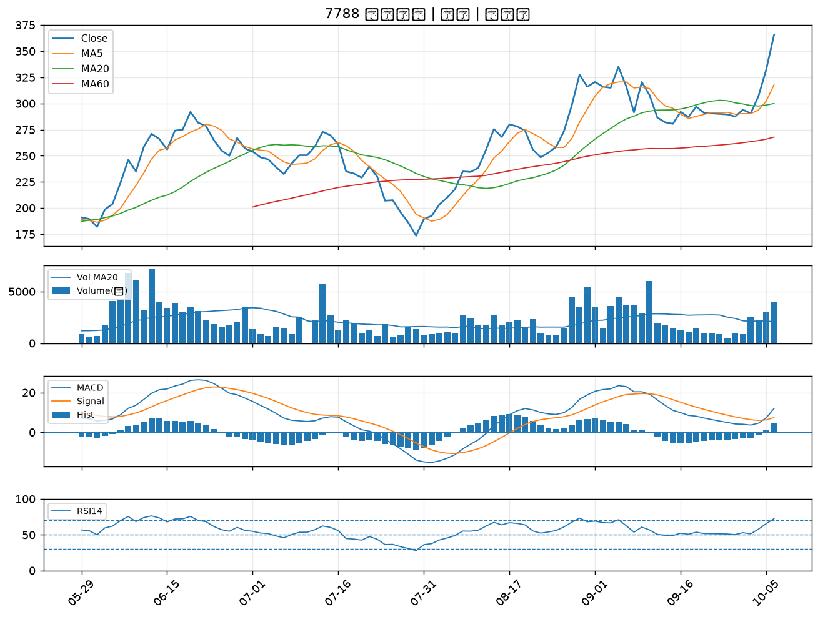

6716 應廣｜A級
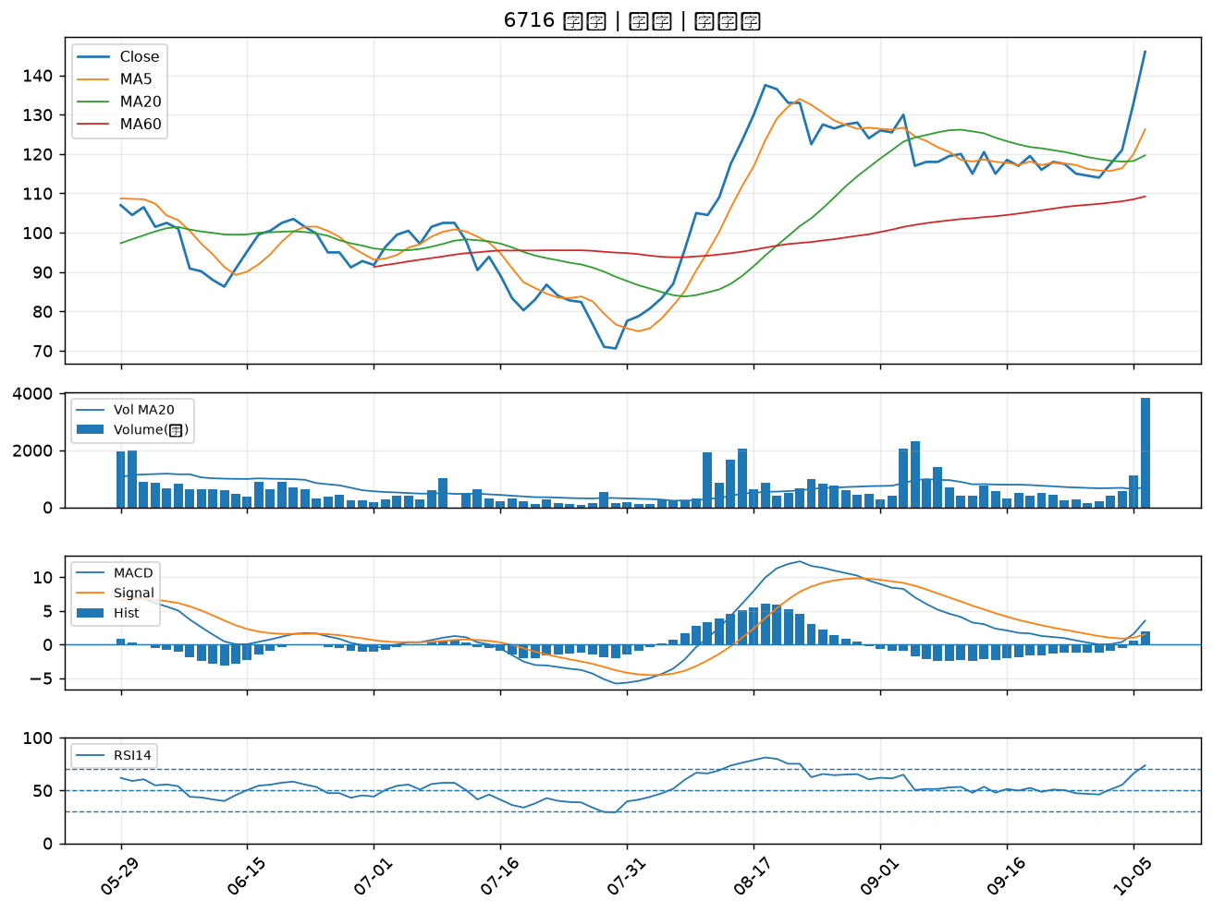

1714 和桐｜A級
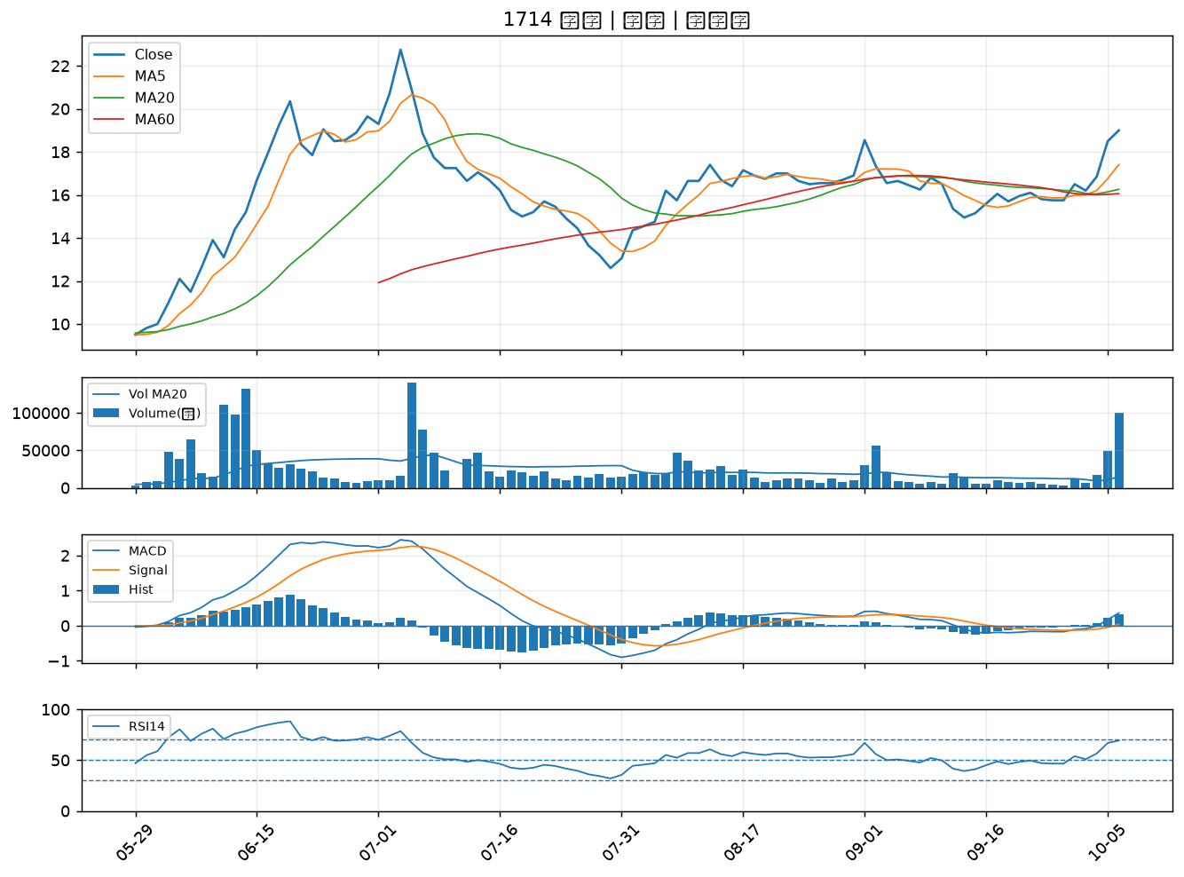

6278 台表科｜A級
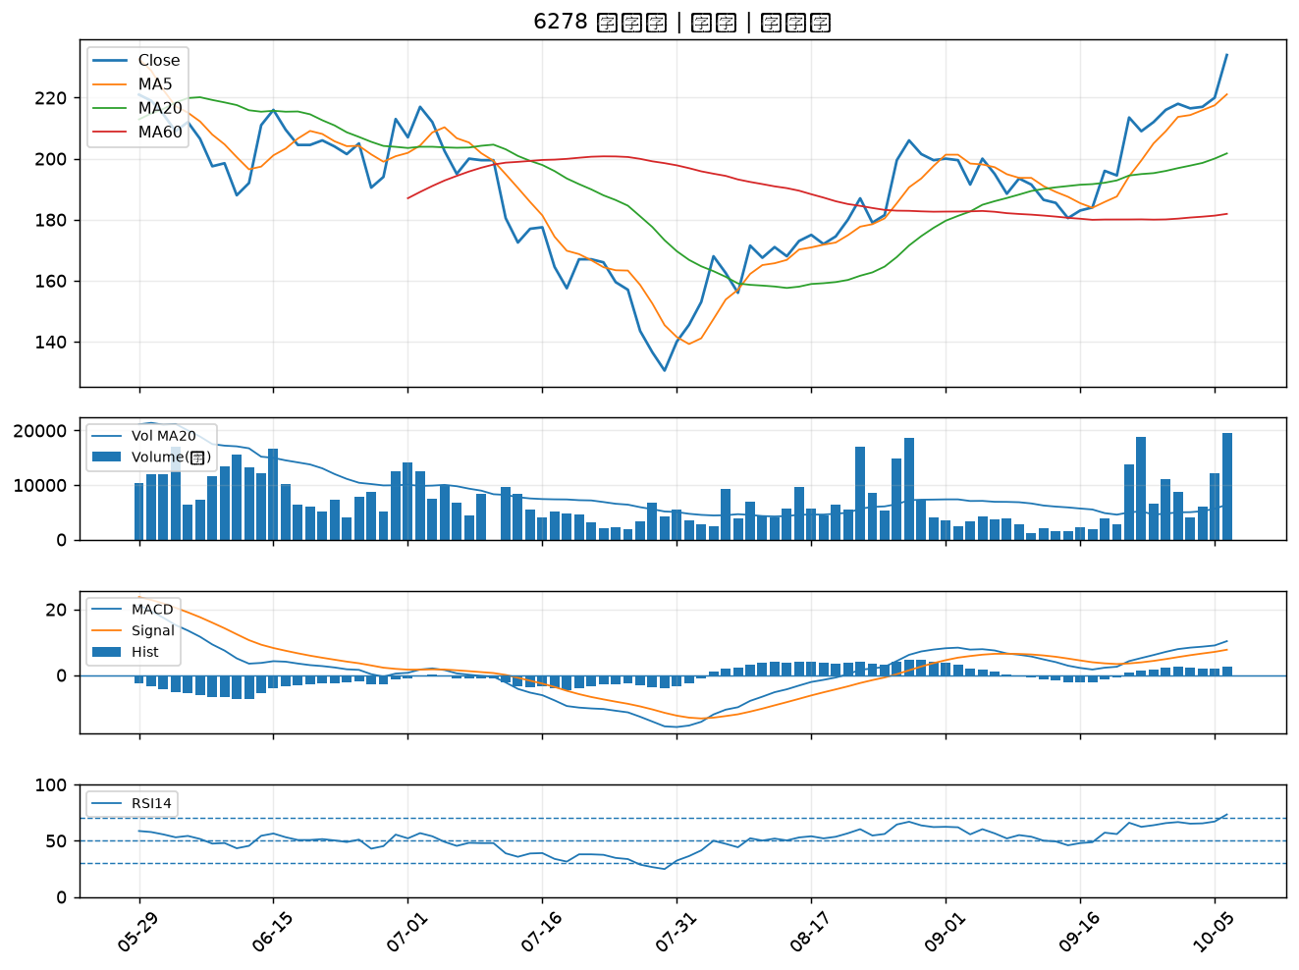

5469 瀚宇博｜A級
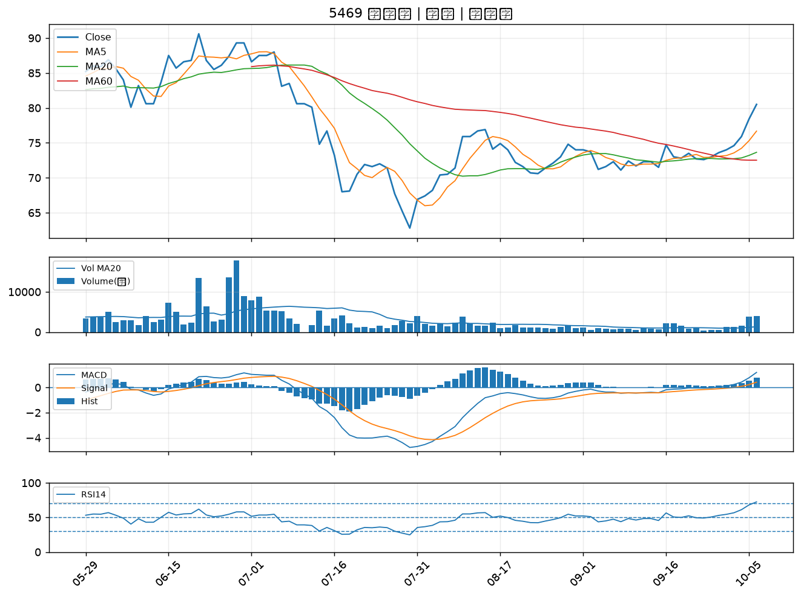

3630 新鉅科｜A級
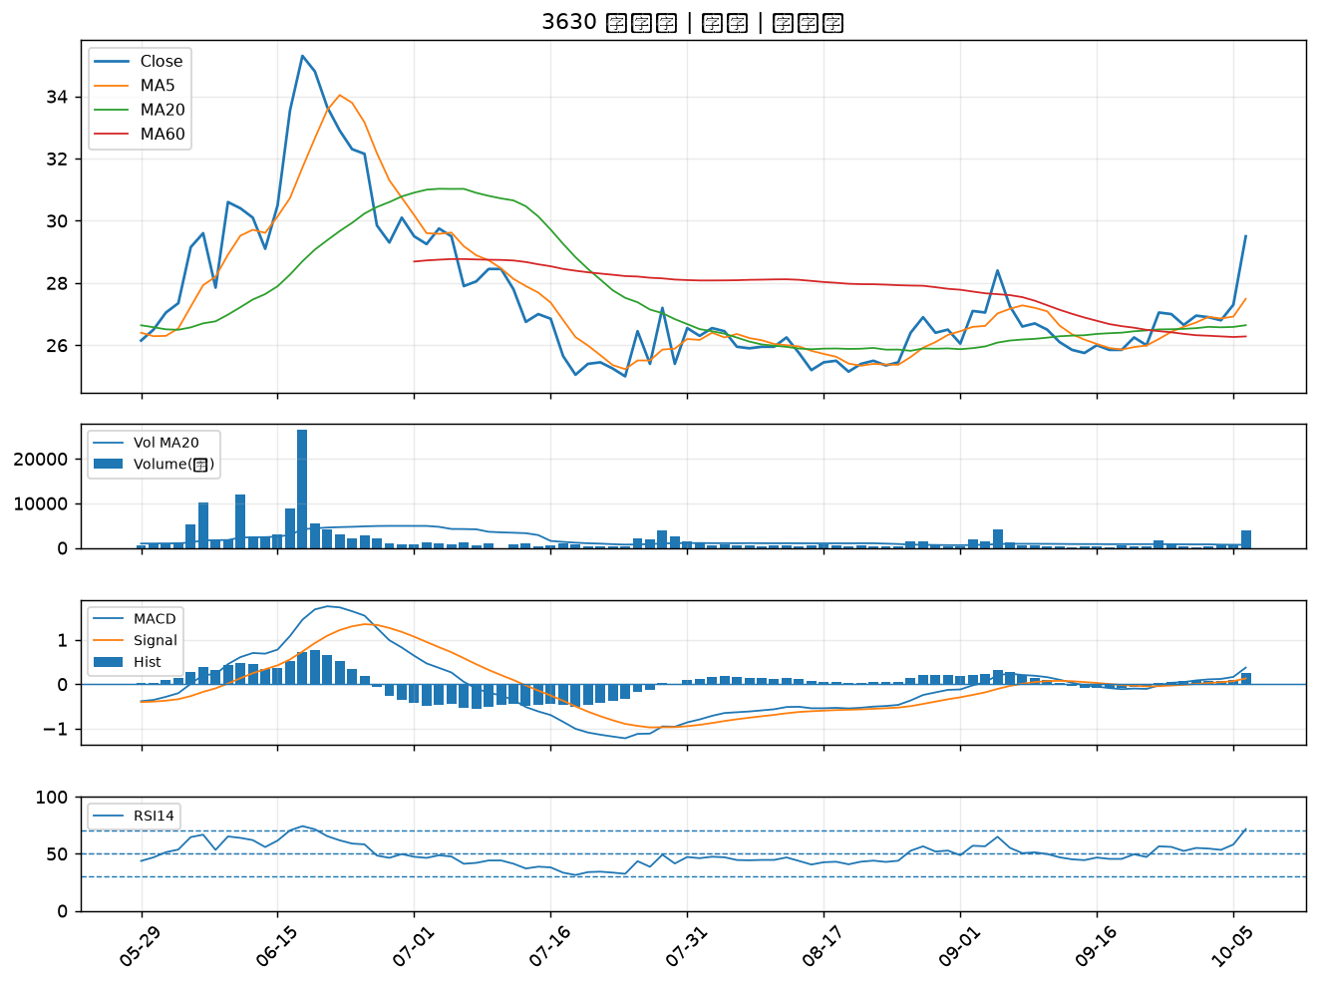

2476 鉅祥｜A級
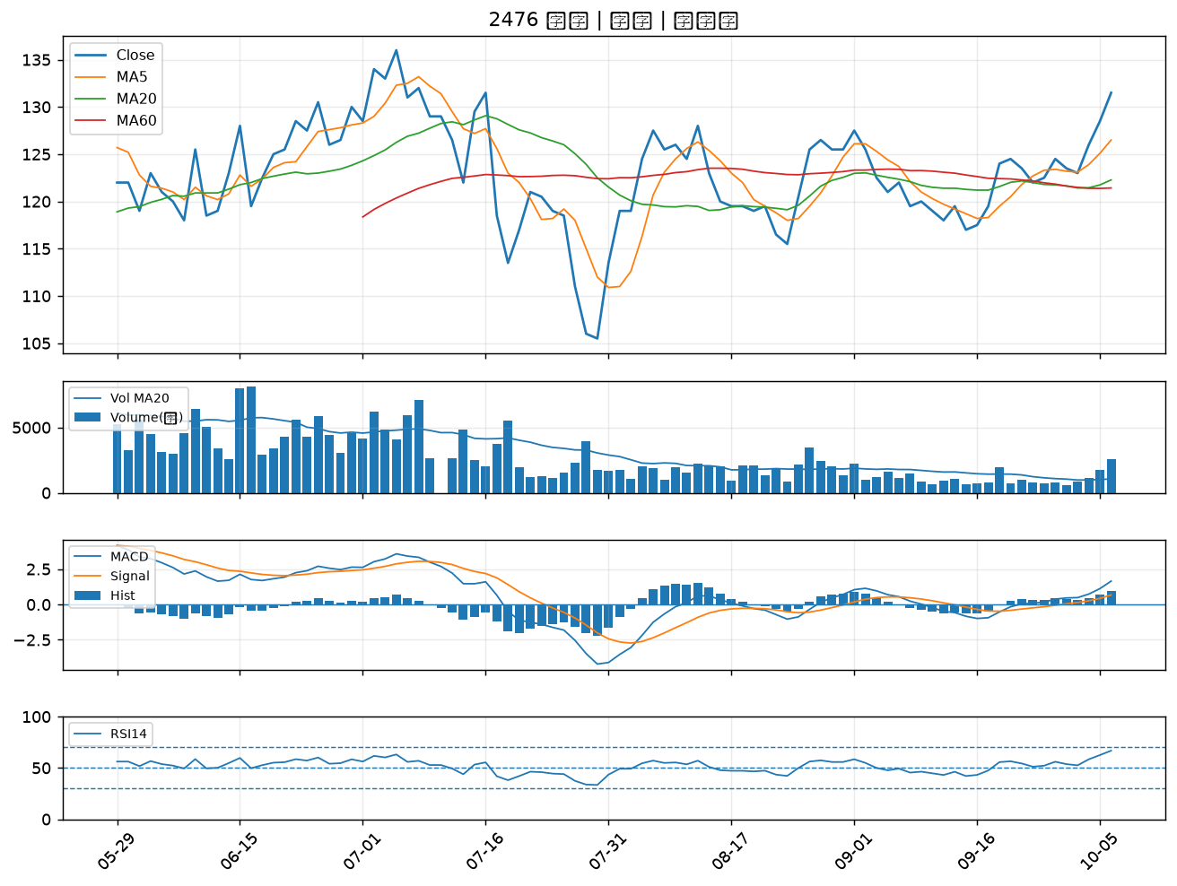

5521 工信｜A級
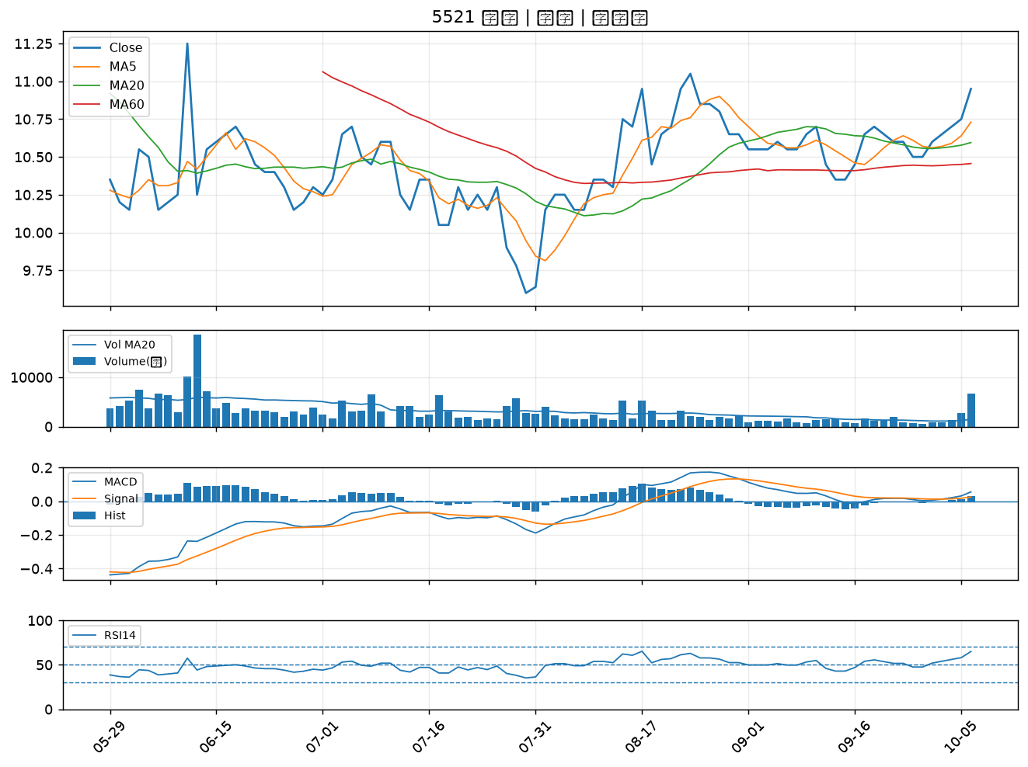

3491 昇達科｜A級
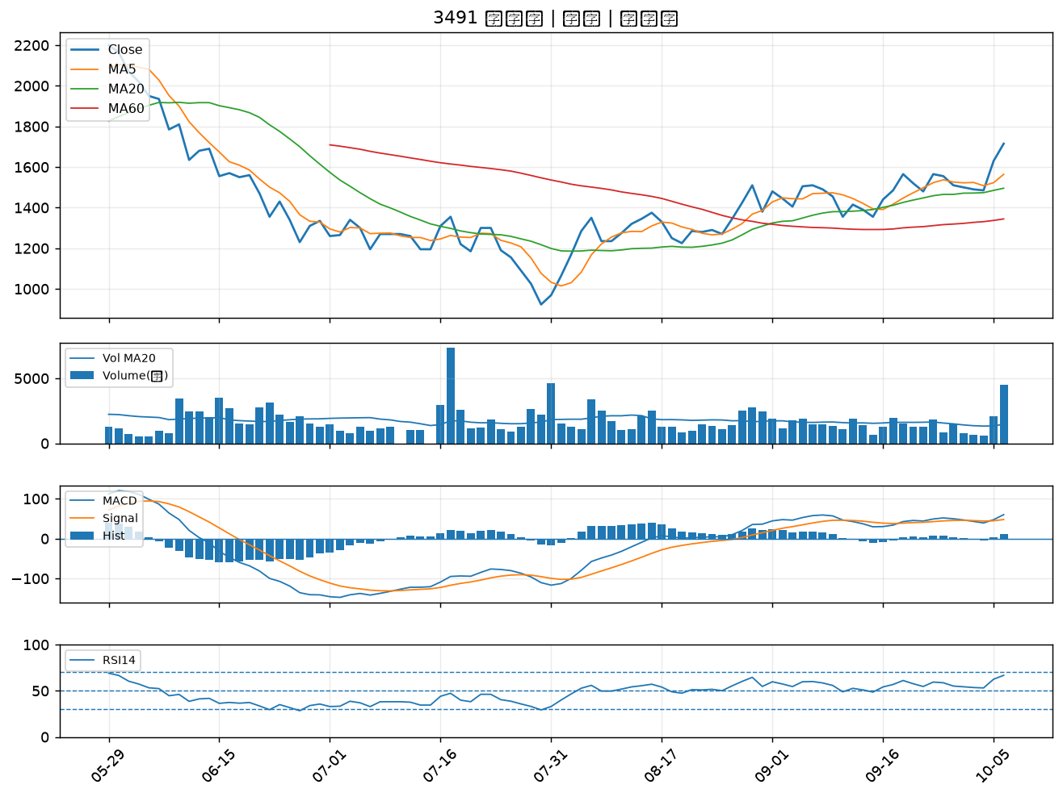

3044 健鼎｜A級
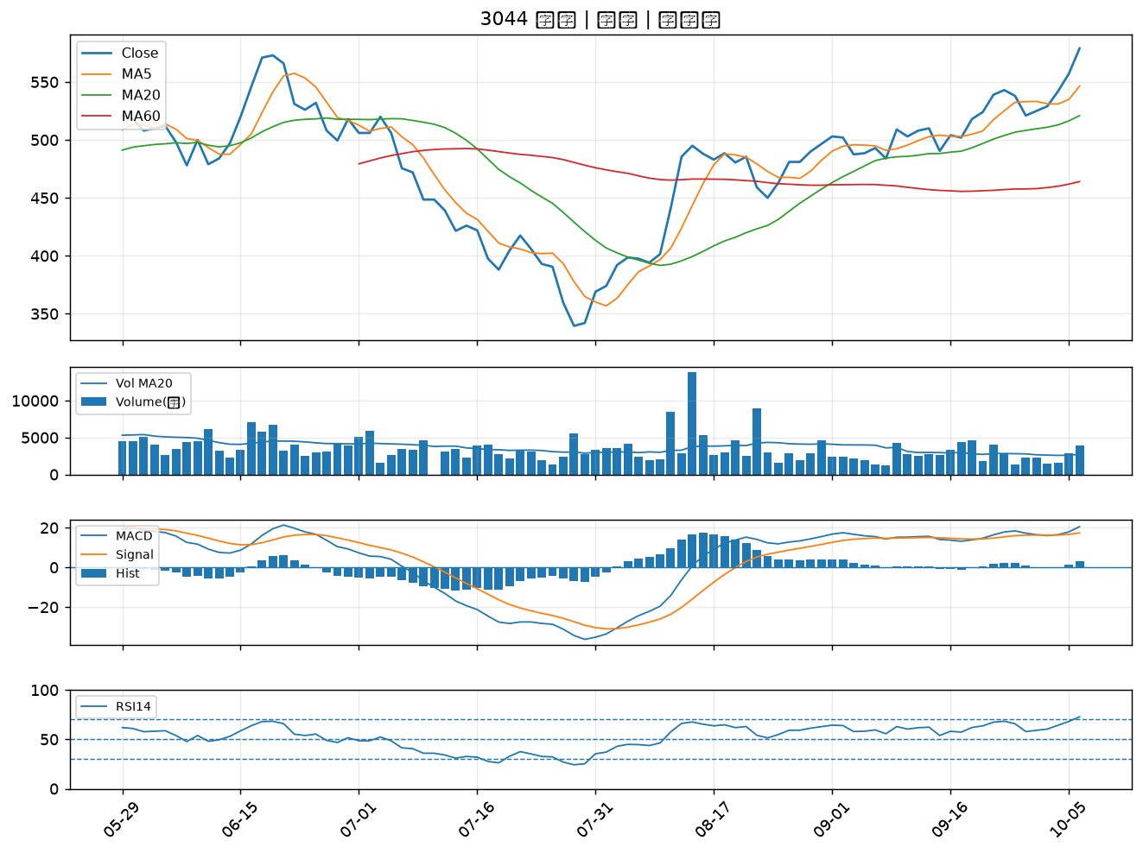

5243 乙盛-KY｜A級
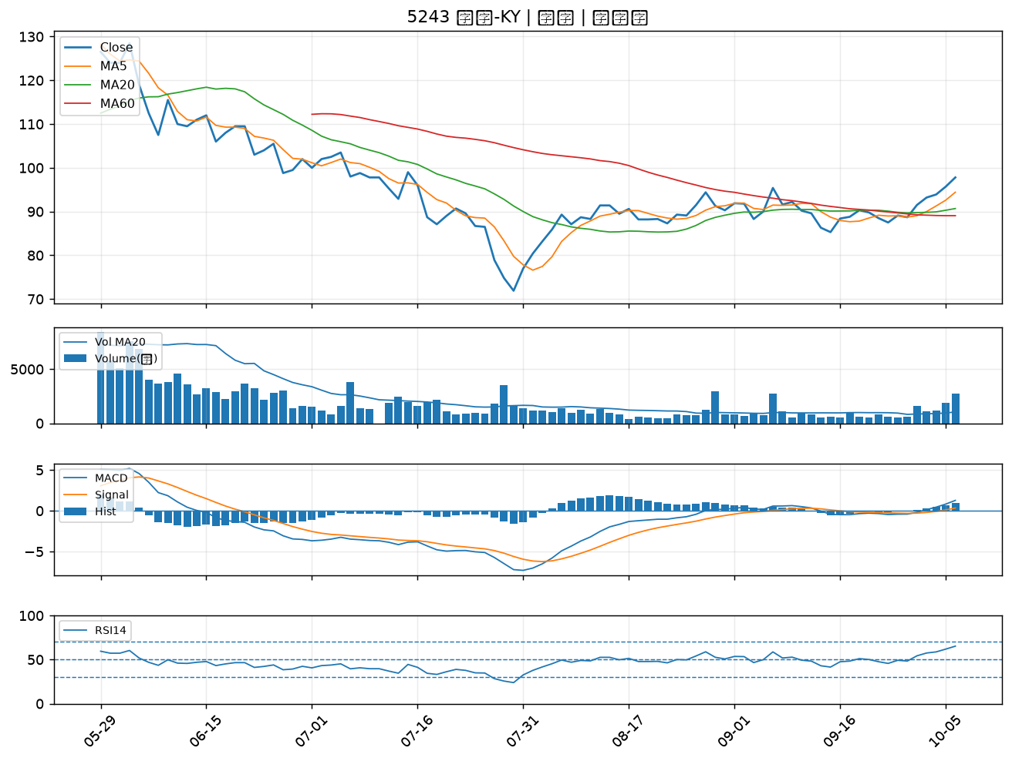

3661 世芯-KY｜A級
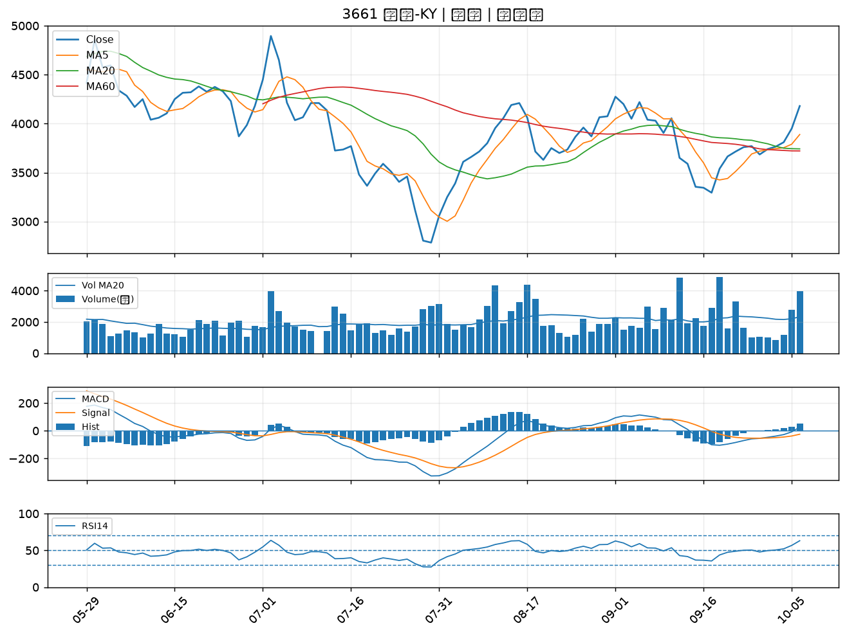

6658 聯策｜A級
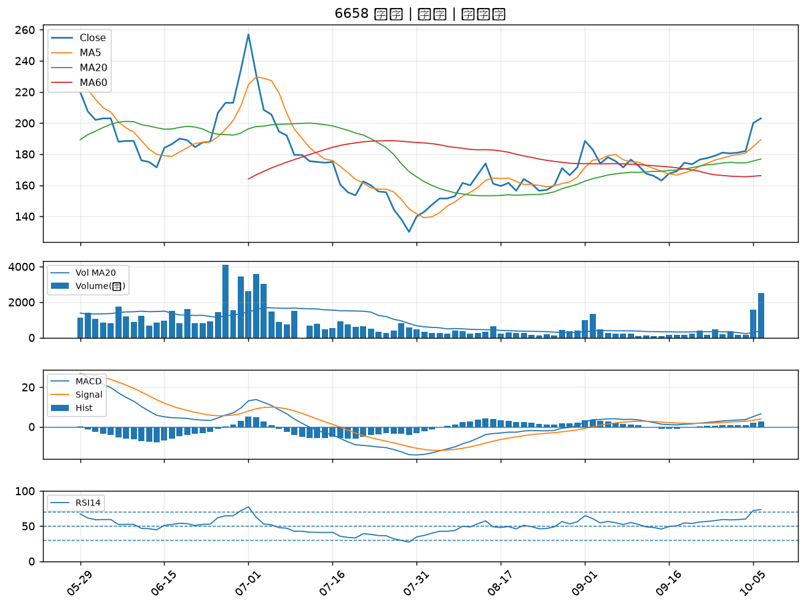

5347 世界｜A級
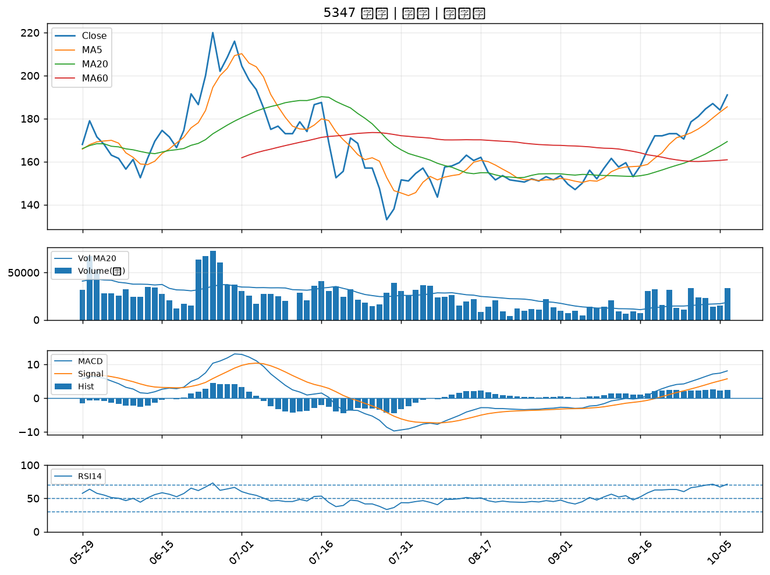

2368 金像電｜A級
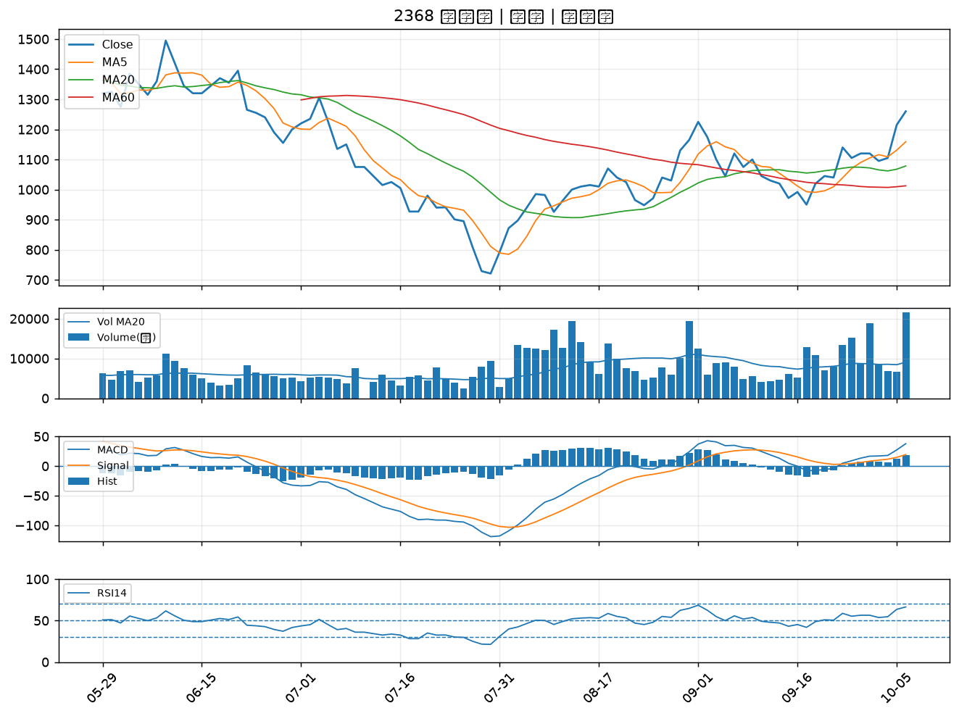

1312 國喬｜A級
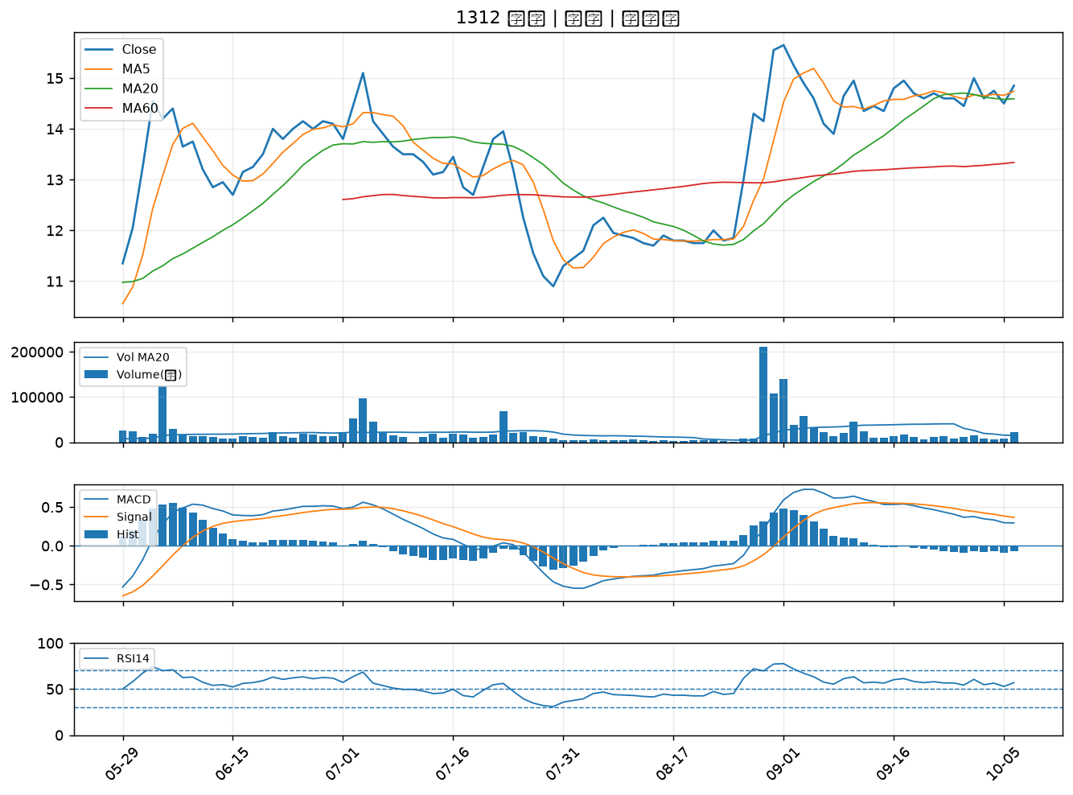

6187 萬潤｜A級
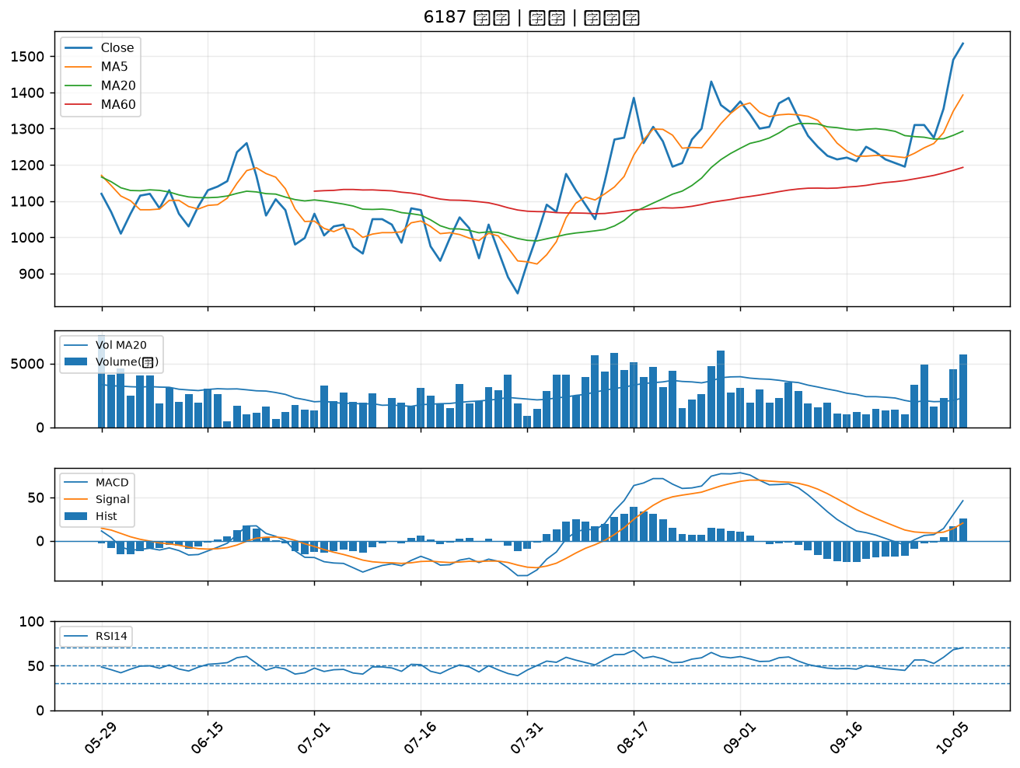

2313 華通｜A級
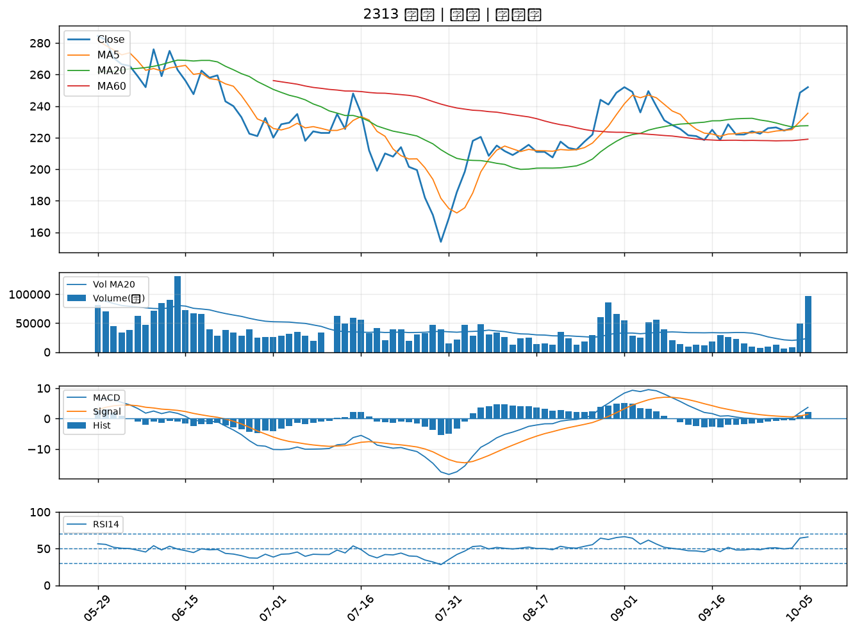

2413 環科｜A級
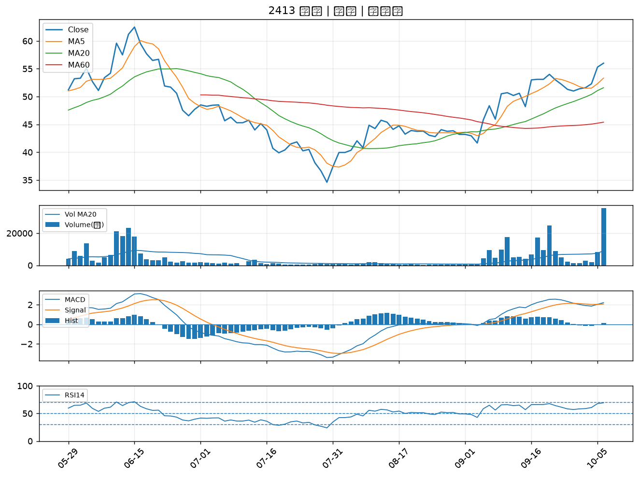

3374 精材｜A級
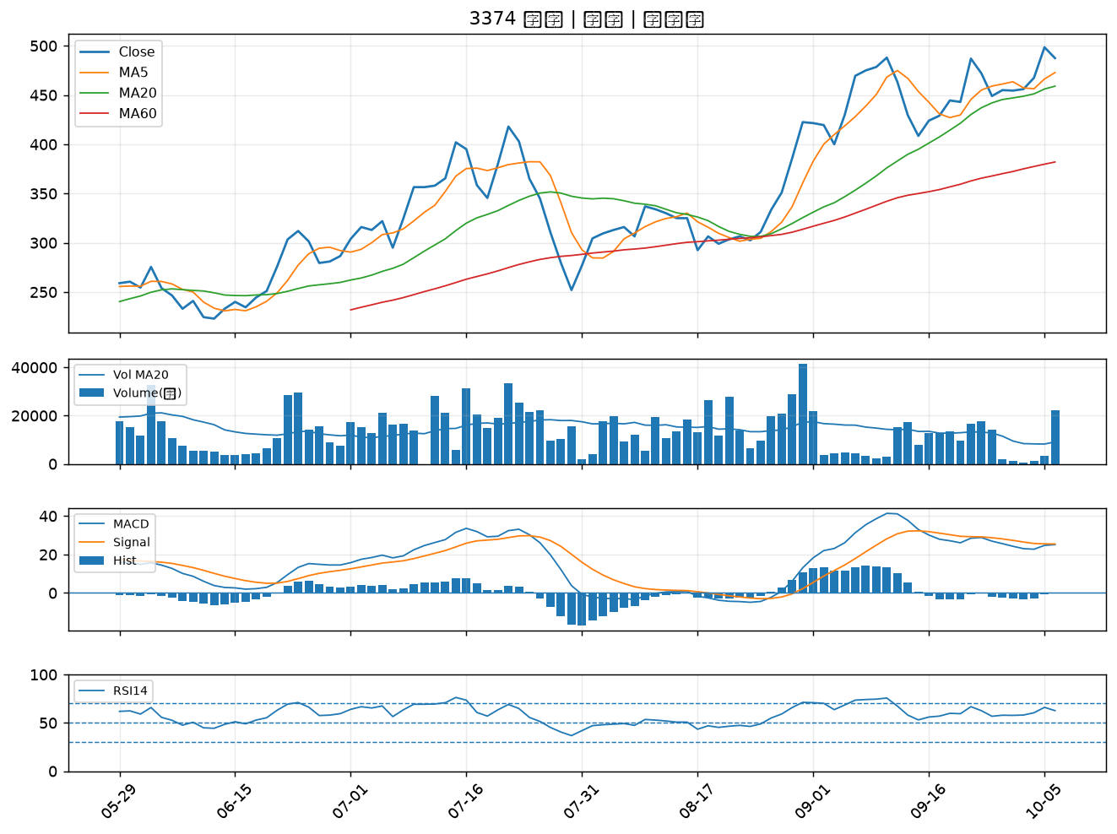

4949 有成精密｜A級
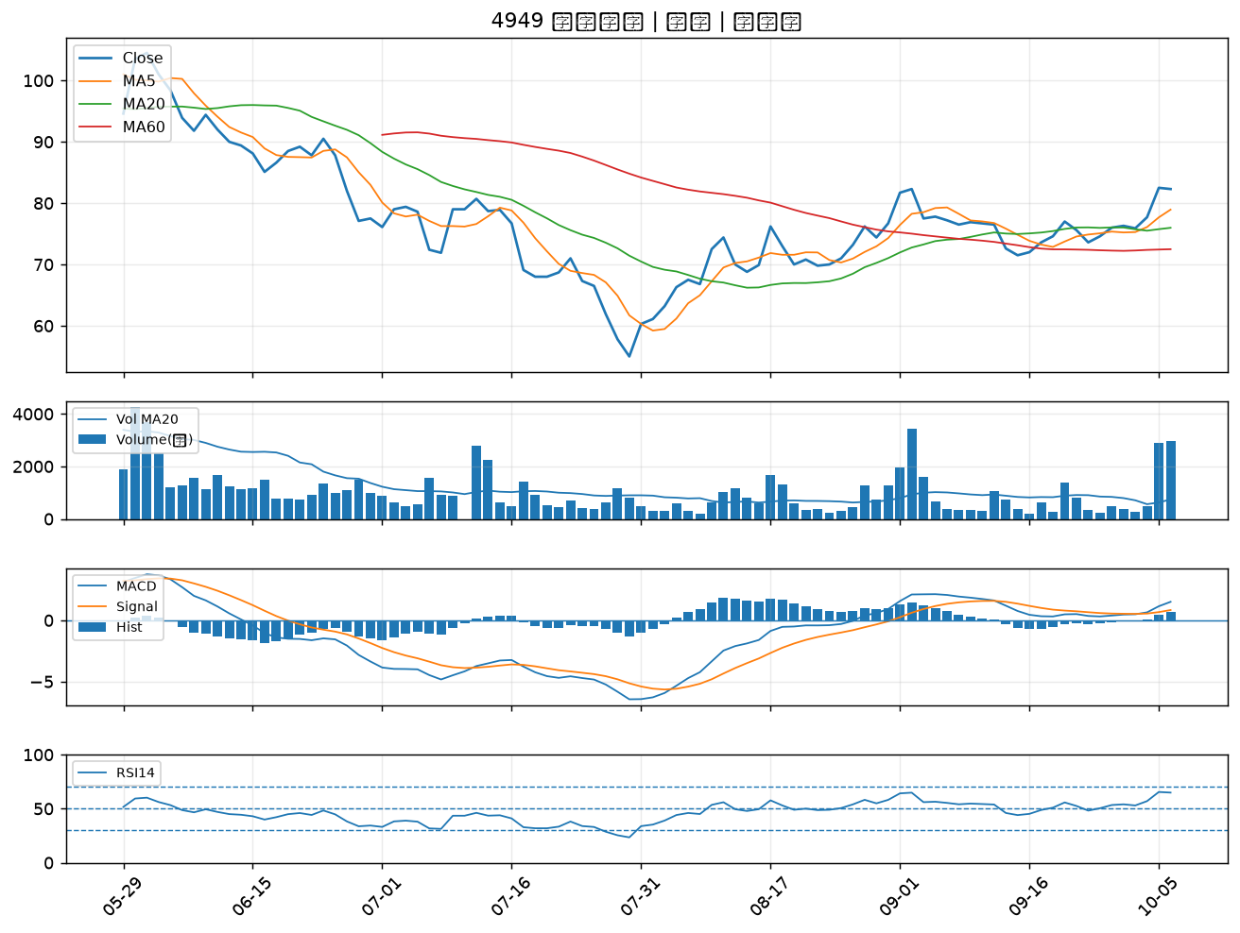

2317 鴻海｜A級
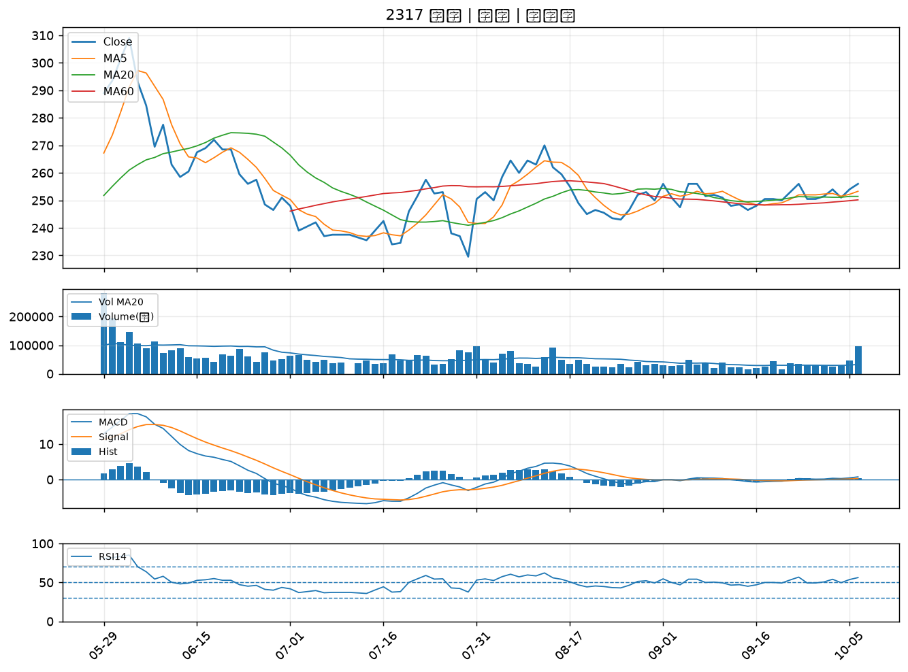

6290 良維｜A級
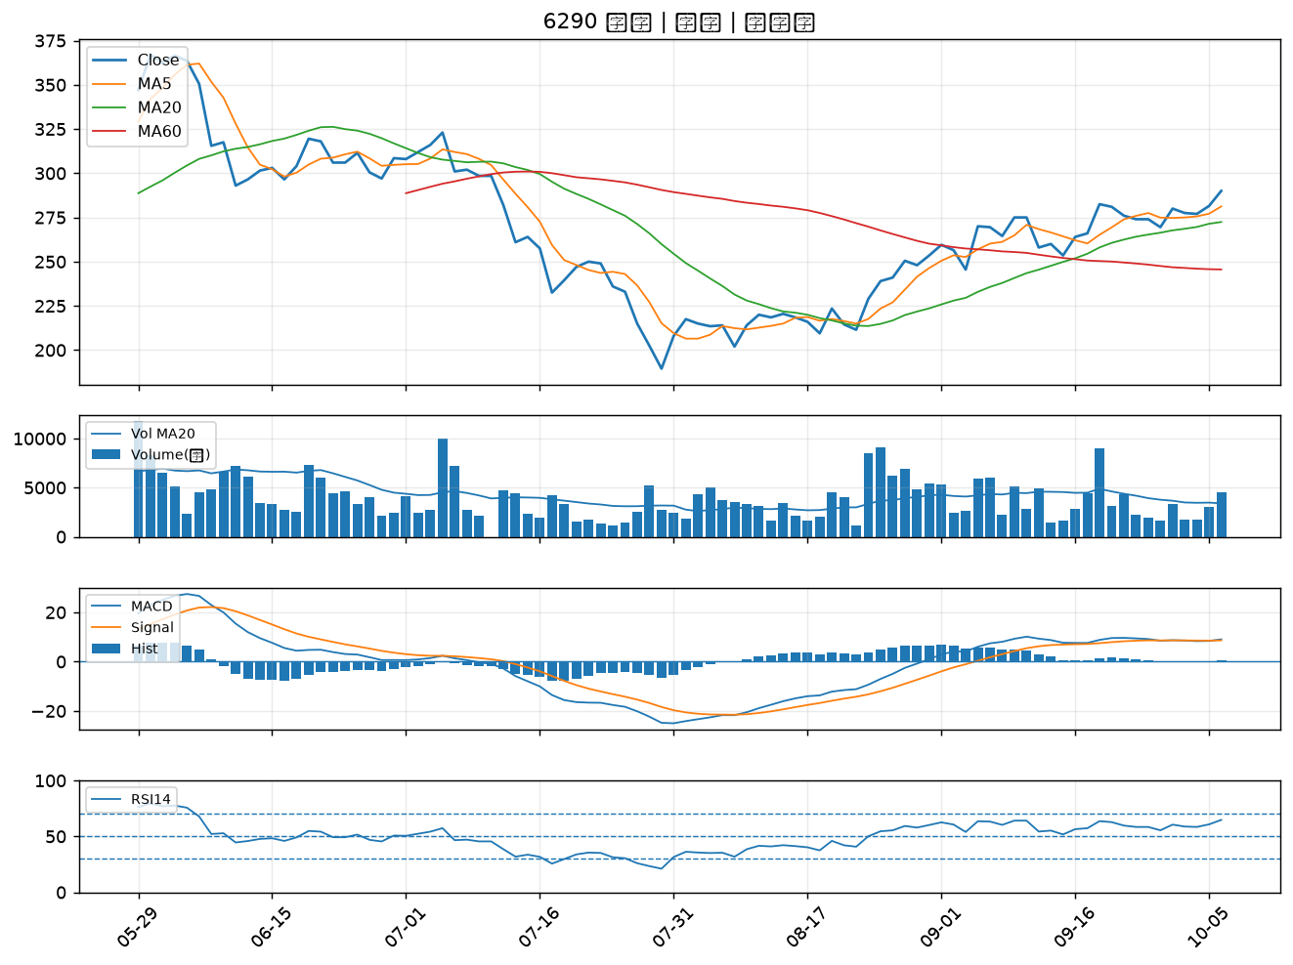

4931 新盛力｜A級
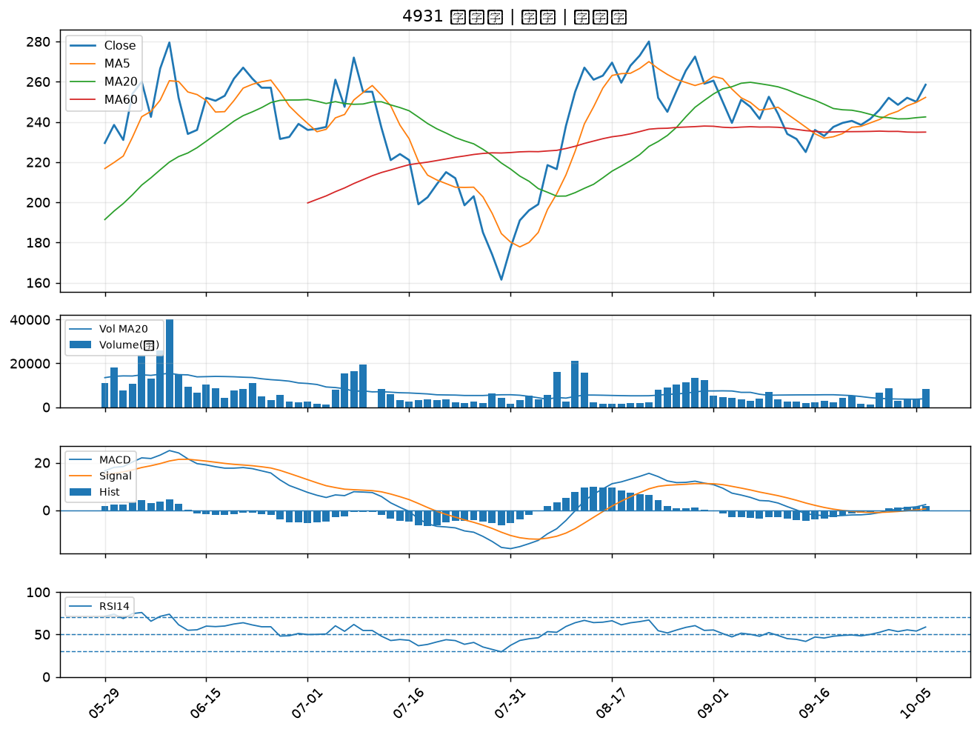

3564 其陽｜A級
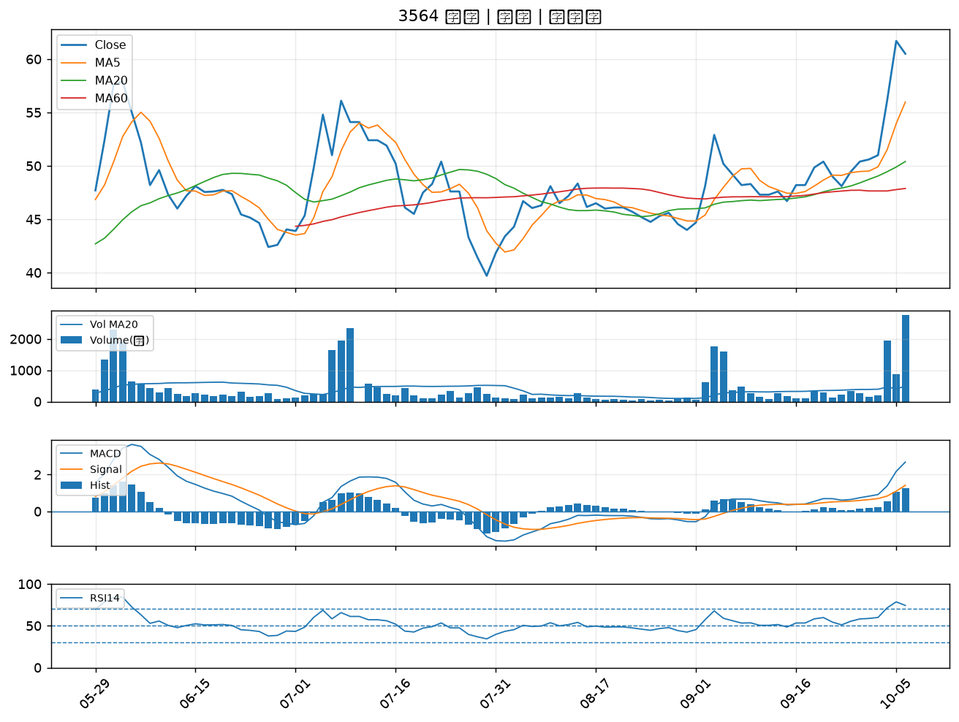

6257 矽格｜B級
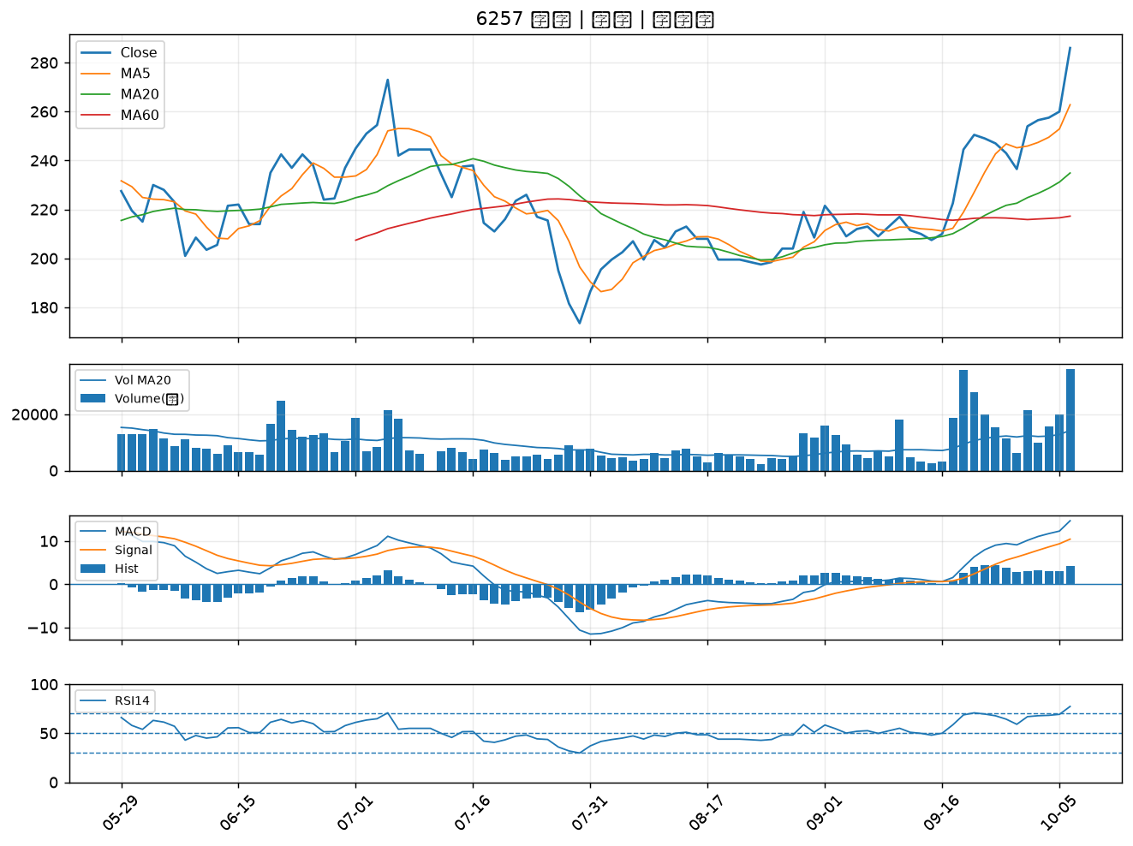

1711 永光｜B級
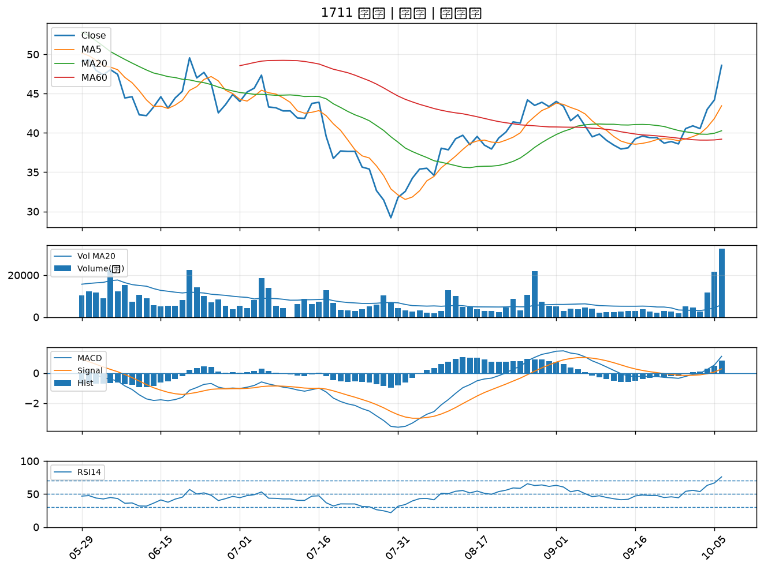

1785 光洋科｜B級
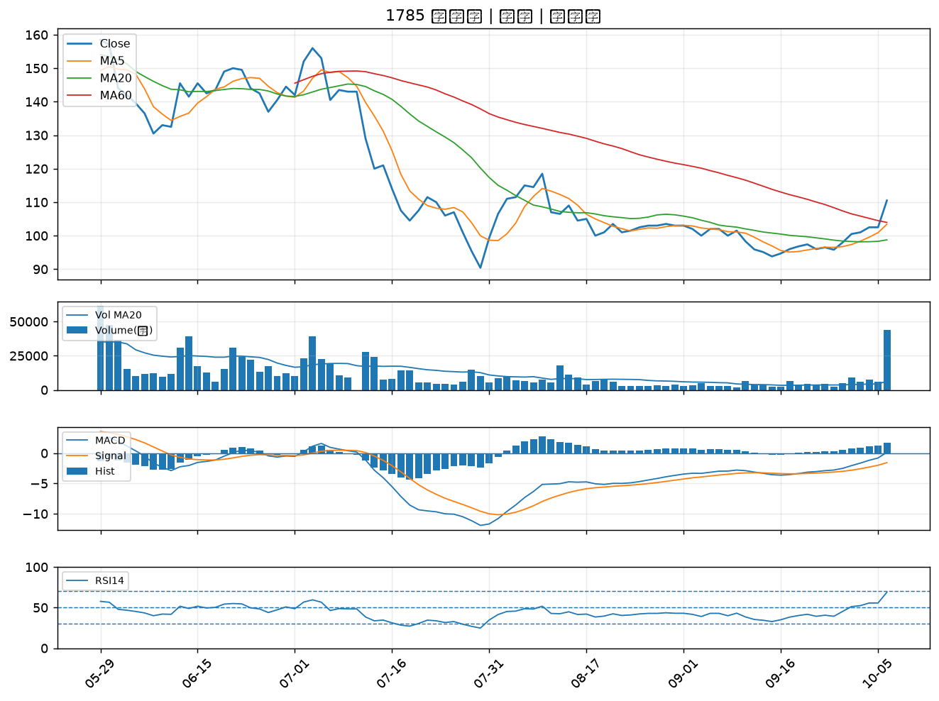

4707 磐亞｜B級
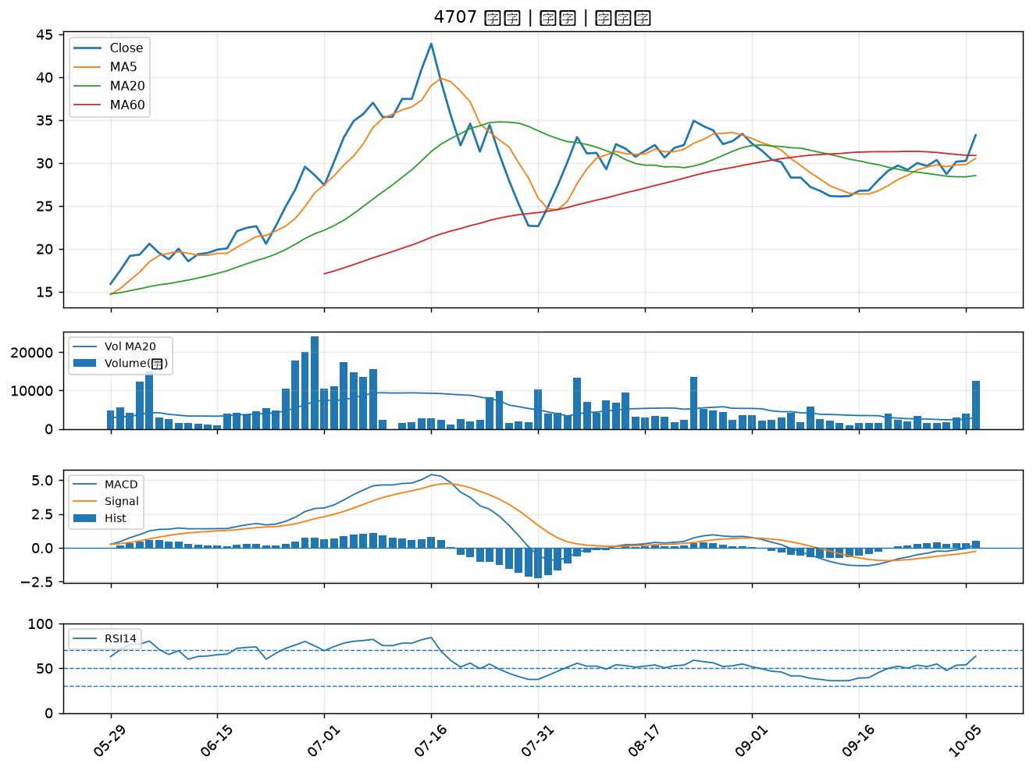

6197 佳必琪｜B級

